编制说明
东莞市民服务中心三期矿物质电缆采购招标清单报价说明
1 | 招标范围东莞市民服务中心三期矿物质电缆采购，范围以招标文件书面资料为准。
2 | 计价方式为综合单价包干，价格包括所中标人将货品标的物运卸至采购人指定地点并通过验收的价款，不再因市场行情等任何原因而变化。上述单价具体包括产品的成品、生产、出厂检测、供应、包装、管理费、税金、利润、运输费、保险费、运输损耗、装卸货、货到工地负责堆放至需方指定地点（堆放整齐）及交收前保管等所发生的一切费用，还包括配合验收、因质量问题引起的维修和更换等各项费用。工程量按照采购人书面订单并收货验收合格的数量进行结算。
3 | 本清单中所有填报的价格均为不含税单价，增值税统一按照13%考虑。
4 | 鉴于原材料“铜”市场价格的波动，今后供货中将对“铜”期货价波动引起的电线电缆价格变化给与适当调整，具体调整办法为：
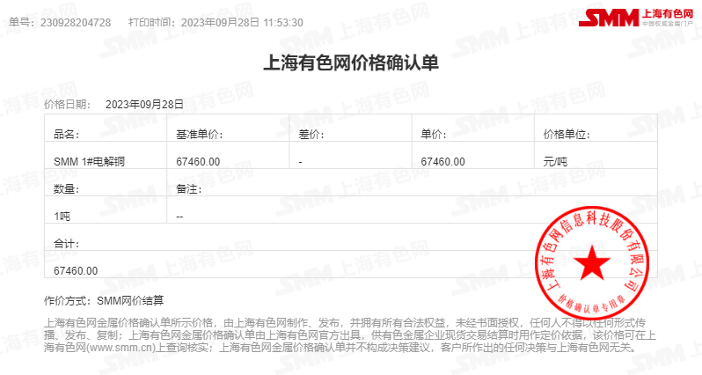
5 | 此次招标清单按上海有色金属网9月28日铜材67460元/吨报价； 调价公式为：p=p0+（b-a）×v p：合同电缆价格（元/米）； p0：基准价格（元/米）； b:采购人下达书面订货单当天“上海有色金属网（http://www.smm.cn）广东SMM1＃电解铜”均价作为铜价调差基准价； a: 报价基准价：67460元/吨； V: 即每米产品铜的净重（吨/米）。 例如：基准铜价a=50000元/吨条件下，BV-2.5mm2对应的价格PO=2.0元/m，则当期铜的价格B=40000元/吨，电线电缆每米铜重量（吨）=电线电缆公称截面积*8.9*10-6,BV-2.5mm2对应的价格为:P=2+（40000-50000）*2.5*8.9*10-6=2-0.2225=1.78元/m（调整后单价小数点保留2位）。
6 | 交货期为下单之日起20天内交货至项目现场；货到工地，由采购人、监理现场随机抽样监督送检；如送检不合格，则该批电缆退货，所发生的费用由供货单位负责；如发生3次以上送检不合格，将追究其中标人责任。
7 | 投标方应巨细无疑考虑现场、图纸等实际情况；报价人也应深入理解技术标准和验收要求,所有在招标时提供的文件均认为已完整无误包含在价格之中；
8 | 对于其他变更增加或减少工程，相同或相近项目单价优先采用清单中单价结算，无法套用上述计价方式的，按照相近型号及调价机制进行调整单价；
9 | 投标方必须认真阅读采购人的技术标准，对于采购人指定的材料、设备、配件品牌及技术标准应在报价明细表中作出详细的说明，与技术标准不符者，按废标处理；若清单中所述做法与技术标准相冲突,以技术标准为准，图纸标注与技术标准有矛盾之处，以技术标准为准;
10 | 若招标清单的回标报价中存在漏报价格，则视为漏项的相关费用已包含在其他回标报价之中；
11 | 其他未尽事宜详见合同草稿及技术标准附件及验收标准；
12 | 本页不得删除，投标供应商不得删除、修改本工程量清单，否则引起的计算错误自行负责。

